Цель 4 (Goal 4)
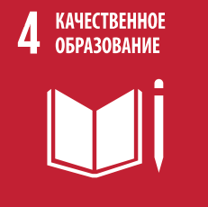
 |  | Цель 4. Обеспечение всеохватного и справедливого качественного образования и поощрение возможности обучения на протяжении всей жизни для всех

4.1.1 | Доля детей и молодежи, приходящаяся на a) учащихся 2 и 3 классов; b) выпускников начальной школы; и c) выпускников неполной средней школы, которые достигли по меньшей мере минимального уровня владения навыками i) чтения и ii) математики, в разбивке по полу
4.1.2 | Процент завершения (начальное образование, неполное и полное среднее образование)
4.2.1 | Доля детей в возрасте от 24 до 59 месяцев, развивающихся без отклонений в плане здоровья, обучения и психосоциального благополучия, в разбивке по полу
4.2.2 | Уровень участия в организованных видах обучения (за один год до достижения официального возраста поступления в школу) в разбивке по полу
4.3.1 | Уровень участия молодых и взрослых людей в формальных и неформальных видах обучения и профессиональной подготовки в последние 12 месяцев в разбивке по полу
4.4.1 | Доля молодых и взрослых людей, обладающих навыками в области информационно-коммуникационных технологий в разбивке по видам навыков
4.5.1 | Индексы равенства (женщин и мужчин, городских и сельских жителей, нижней и верхней квинтили достатка и других групп, например инвалидов, коренных народов и людей, затронутых конфликтом, в зависимости от наличия данных) по всем касающимся образования показателям в настоящем перечне, которые могут быть дезагрегированы
4.6.1 | Доля населения в данной возрастной группе, достигшая, по меньшей мере, установленного уровня функциональной способности (в разбивке по полу) : a) писать и читать b) считать
4.a.1 | Доля школ, предлагающих основные услуги в разбивке по типу услуг
4.c.1 | Доля учителей, обладающих минимальными требуемыми квалификациями для преподавания, в разбивке по образовательному уровню образования

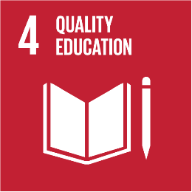
 |  | Goal 4. Ensure inclusive and equitable quality education and promote lifelong learning opportunities for all

4.1.1 | Proportion of children and young people (a) in grades 2/3; (b) at the end of primary; and (c) at the end of lower secondary achieving at least a minimum proficiency level in (i) reading and (ii) mathematics, by sex
4.1.2 | Completion rate (primary education, lower secondary education, upper secondary education)
4.2.1 | Proportion of children aged 24–59 months who are developmentally on track in health, learning and psychosocial well-being, by sex
4.2.2 | Participation rate in organized learning (one year before the official primary entry age), by sex
4.3.1 | Participation rate of youth and adults in formal and non-formal education and training in the previous 12 months, by sex
4.4.1 | Proportion of youth and adults with information and communications technology (ICT) skills, by type of skill
4.5.1 | Parity indices (female/male, rural/urban, bottom/top wealth quintile and others such as disability status, indigenous peoples and conflict-affected, as data become available) for all education indicators on this list that can be disaggregated
4.6.1 | Proportion of population in a given age group achieving at least a fixed level of proficiency in functional (a) literacy and (b) numeracy skills, by sex
4.a.1 | Proportion of schools offering basic services, by type of service
4.c.1 | Proportion of teachers with the minimum required qualifications, by education level

